INSTRUKTION
KOSTNADSNYTTOANALYS (CBA) FÖRENKLAD | Gör så här:
 |  | OBS! Alla gråmarkerade celler innehåller formler och uppdateras automatiskt.

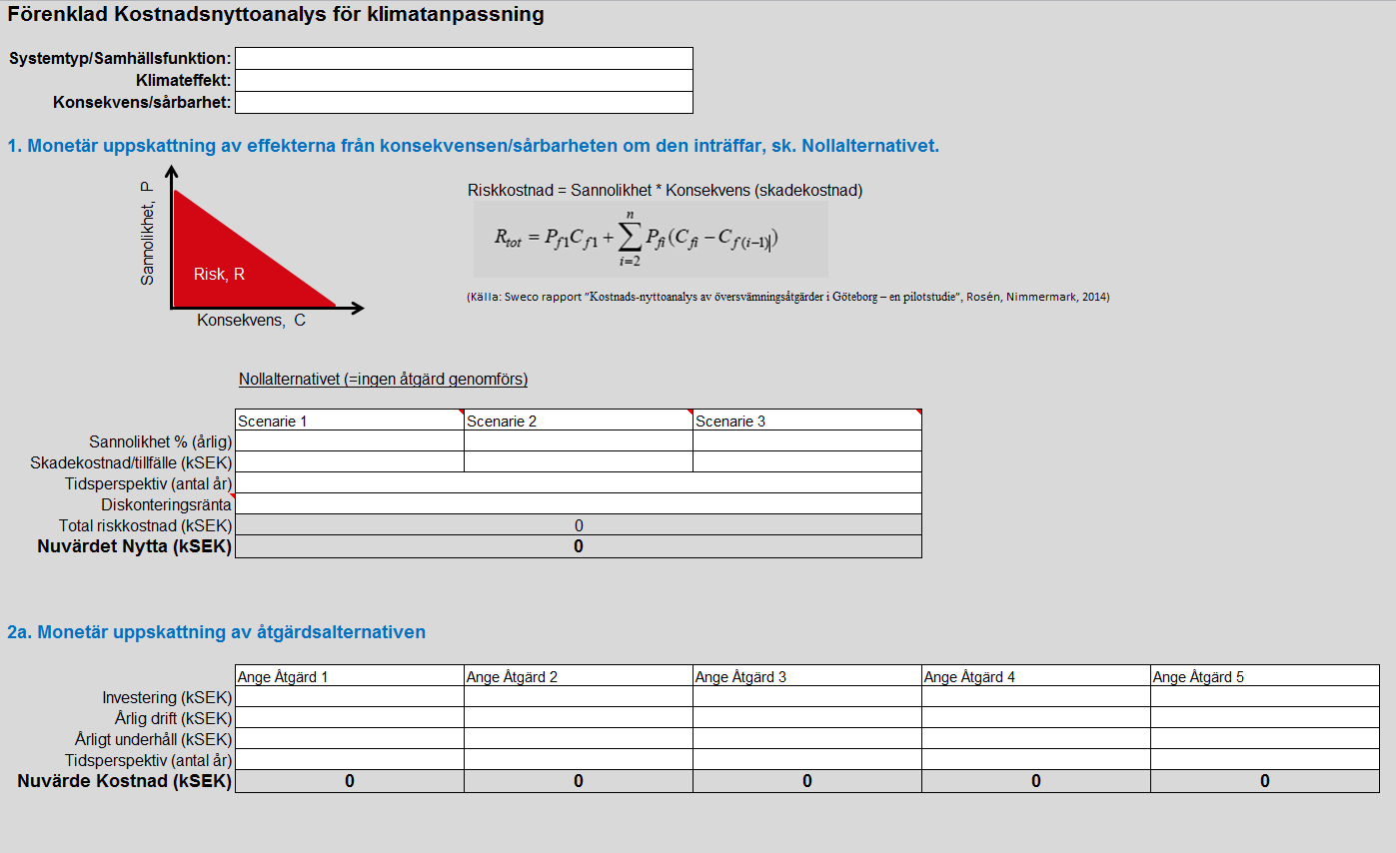
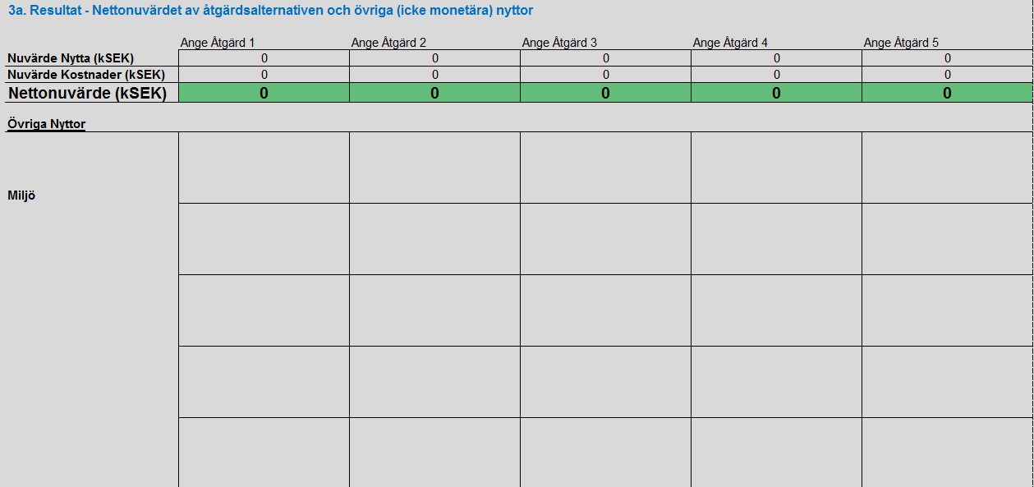


E
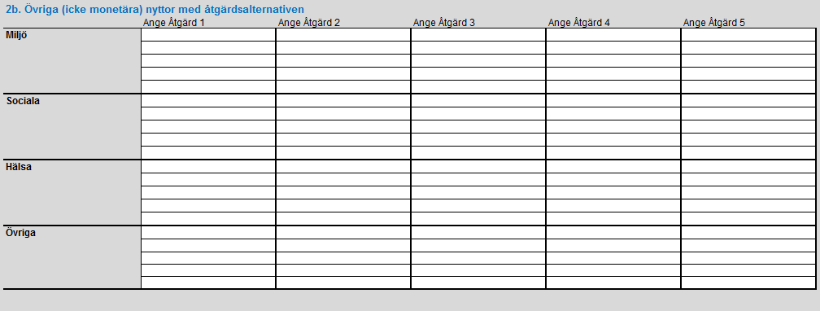
A
D
C
B
 |  | Ange endast värden och text i vita celler!

 | A | Ange för vilken samhällsfunktion, klimateffekt och konsekvens analysen gäller.

 | B | 1. Monetär uppskattning av effekterna från konsekvensen/sårbarheten om den inträffar, sk. Nollalternativet. Nyttorna bedöms genom uppskattning av riskkostnad, dvs en kombination av sannolikhet och skadekostnad. Om det finns flera tänkbara scenarier anges max tre stycken.
 |  | För varje scenarie: ■ Bedöm och ange sannolikheten för att det ska inträffa. OBS! Börja med scenarie med högst sannolikhet.
 |  | ■ Bedöm och ange skadekostnaden per inträffat tillfälle.
 |  | ■ Bedöm och ange hur långt tidsperspektiv analysen ska gälla för.
 |  | ■ Bedöm och ange diskonteringsränta. Anges för att kunna beräkna nuvärdet. (Diskonteringsränta motsvaras ofta av organisationens avkastningskrav. Vid osäkerhet, fråga ekonomiansvariga om råd.)
 |  | Presentation: Total riskkostnad, som är en sammanvägning om flera scenarier används.
 |  | Presenation: Nuvärdet (=värdet i dagens penningvärde) Nyttan.

 | C | 2a. Monetär uppskattning av åtgärdsalternativen Ange identifierade åtgärder, max fem stycken
 |  | För varje åtgärd: ■ Bedöm och ange Investeringskostnaden
 |  | ■ Bedöm och ange årlig dirftskostnad efter idrifttagande
 |  | ■ Bedöm och ange årlig underhållskostnad efter idrifttagande
 |  | ■ Bedöm och ange hur långt tidsperspektiv som varje åtgärd är aktiv. (Om samma åtgärd behöver göras om pga slitage eller annat skäl, anges summan av respektive drifttider.)
 |  | OBS! I dessa fall måste även investeringskostnaden ökas med motsvarande värde
 |  | Presentation: Nuvärde (=värdet i dagens penningvärde) Kostnad.

 | D | 2b. Övriga (icke monetära) nyttor med åtgärdsalternativen
 |  | För varje åtgärd: ■ Bedöm och ange eventuella nyttor som inte går att sätta ett monetärt värde på. (Tänk på olika perspektiv såsom Miljö, Sociala, Hälsa)

 | E | 3. Resultat - Nettonuvärdet av åtgärdsalternativen och övriga (icke monetära) nyttor
 |  | Nedersta delan visar resultatet av analysen. En åtgärd bedöms lönsam om Nettonuvärdet är större än 0 (noll). Vid flera alternativ är högst Nettonuvärde lönsammast. Grönmarkerad cell visar åtgärden med högst nettonuvärde.
 |  | OBS! Vid beslut ska även de icke monetära nyttorna vara del av bedömningen. En åtgärd kan ekonomiskt sett vara mindre lönsam jämfört med andra men beslutas vara bäst ur andra perspektiv.

Förenklad analys
Förenklad Kostnadsnyttoanalys för klimatanpassning

Systemtyp/Samhällsfunktion:
Klimateffekt:
Konsekvens/sårbarhet:

1. Monetär uppskattning av effekterna från konsekvensen/sårbarheten om den inträffar, sk. Nollalternativet.
Konsekvens, C
Sannolikhet, P
Risk, R
 |  | Riskkostnad = Sannolikhet * Konsekvens (skadekostnad)

 |  | (Källa: Sweco rapport ”Kostnads-nyttoanalys av översvämningsåtgärder i Göteborg – en pilotstudie”, Rosén, Nimmermark, 2014)

 | Nollalternativet (=ingen åtgärd genomförs)

 | Scenarie 1 | Scenarie 2 | Scenarie 3
Sannolikhet % (årlig)
Skadekostnad/tillfälle (kSEK)
Tidsperspektiv (antal år)
Diskonteringsränta
Total riskkostnad (kSEK) | 0
Nuvärdet Nytta (kSEK) | 0

2a. Monetär uppskattning av åtgärdsalternativen

 | Ange Åtgärd 1 | Ange Åtgärd 2 | Ange Åtgärd 3 | Ange Åtgärd 4 | Ange Åtgärd 5
Investering (kSEK)
Årlig drift (kSEK)
Årligt underhåll (kSEK)
Tidsperspektiv (antal år)
Nuvärde Kostnad (kSEK) | 0 | 0 | 0 | 0 | 0

2b. Övriga (icke monetära) nyttor med åtgärdsalternativen
 | Ange Åtgärd 1 | Ange Åtgärd 2 | Ange Åtgärd 3 | Ange Åtgärd 4 | Ange Åtgärd 5
Miljö

Sociala

Hälsa

Övriga

3. Resultat - Nettonuvärdet av åtgärdsalternativen och övriga (icke monetära) nyttor

 | Ange Åtgärd 1 | Ange Åtgärd 2 | Ange Åtgärd 3 | Ange Åtgärd 4 | Ange Åtgärd 5
Nuvärde Nytta (kSEK)
Nuvärde Kostnader (kSEK)
Nettonuvärde (kSEK)
Övriga Nyttor
Miljö

Sociala

Hälsa

Övriga

